Plan1
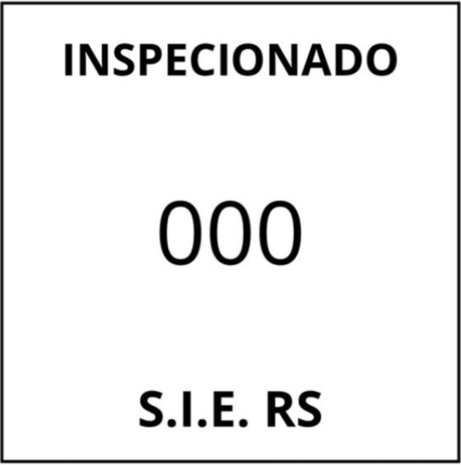
 | Rótulo para produto não comestível

Razão Social do estabelecimento
Classificação do estabelecimento |  |  | Ex: Despojos Congelados de Bovino
Endereço- Cep - Fone
CNPJ-Inscrição Estadual

Indústria Brasileira |  |  |  |  | carimbo quadrado
 |  | NÃO COMESTÍVEL |  |  |  | 4 x 4 cm
Peso líquido
ou
Peso da embalagem:

 |  |  |  | Temperatura de Manutenção:
Validade:----/----/----
Lote:----/----/------
Produto Isento de Registro pelo Ministério da Agricultura
Quando o produto pesar 10 Kg ou mais o carimbo deve ter o mesmo formato mas o tamanho deve mudar para 15 x15 cm.
Obs: A data de fabricação pode ser usada como lote, quando aplicável.

